Лист1
 |  |  |  |  |  |  | =
БЛАНК БИЖУТЕРИЯ ОСЕНЬ 2015
ТМ SERGINNETTI
Цены приблизительные, возможны изменения цен в пределах 10%
Город:
Покупатель: |  |  | 0
№ п/п | Наименование | Фото | Артикул | Цвет | Цена | Кол-во | Сумма
1 | Колье | 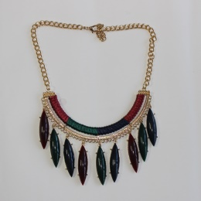 | 09/15-01 | Зеленый, бордо, синий, солото | 285 |  | 0
2 | Колье | 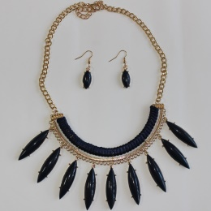 | 09/15-02 | Синий | 285 |  | 0
3 | Колье | 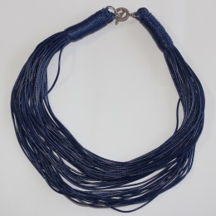 | 09/15-03 | Синий | 225 |  | 0
4 | Колье | 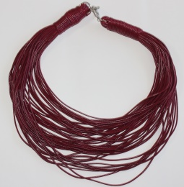 | 09/15-04 | Бордо | 225 |  | 0
5 | Колье | 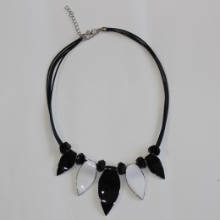 | 09/15-05 | Черно-белый | 345 |  | 0
6 | Колье | 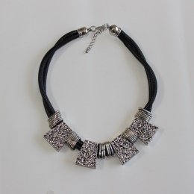 | 09/15-06 | Черный, серебро | 270 |  | 0
7 | Колье | 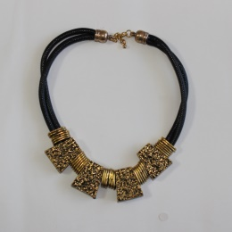 | 09/15-07 | Черный, юронза | 270 |  | 0
8 | Колье | 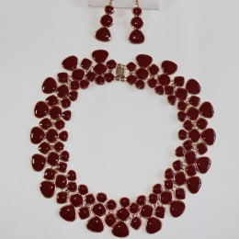 | 09/15-08 | Бордо | 330 |  | 0
9 | Колье | 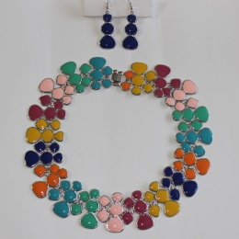 | 09/15-09 | Разноцвет | 330 |  | 0
10 | Колье | 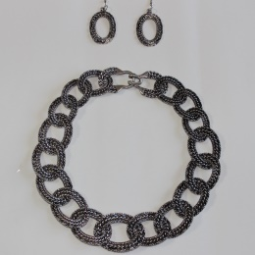 | 09/15-10 | Зеребро черненое | 345 |  | 0
11 | Колье | 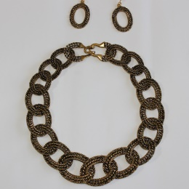 | 09/15-11 | Золото Черненое | 345 |  | 0
12 | Колье | 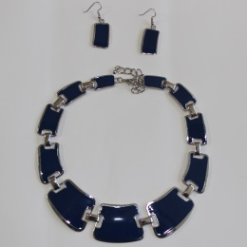 | 09/15-12 | Синий | 330 |  | 0
13 | Колье | 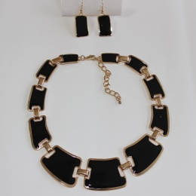 | 09/15-13 | Черный | 330 |  | 0
14 | Колье | 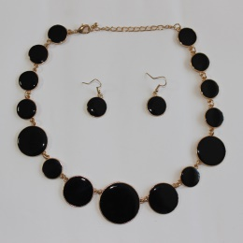 | 09/15-14 | Черный | 300 |  | 0
15 | Колье | 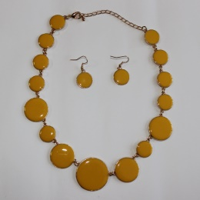 | 09/15-15 | Желтые | 300 |  | 0
16 | Колье | 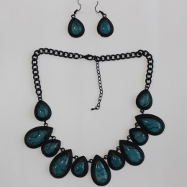 | 09/15-16 | Голубой | 375 |  | 0
17 | Колье | 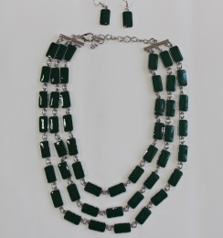 | 09/15-17 | Зеленый | 330 |  | 0
18 | Колье | 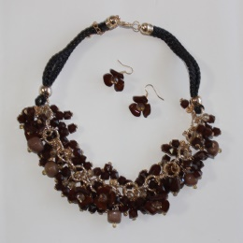 | 09/15-18 | Коричневый | 445 |  | 0
 |  |  |  |  |  |  | 0

